Sheet1
 | D134400001 | 电子式除湿机(UL) H25D44W(RZ)(E1)(DOE)(Pt)(ES)(R32)(WIFI)(DFL1)(6A)(XCC)(US)(NABG)

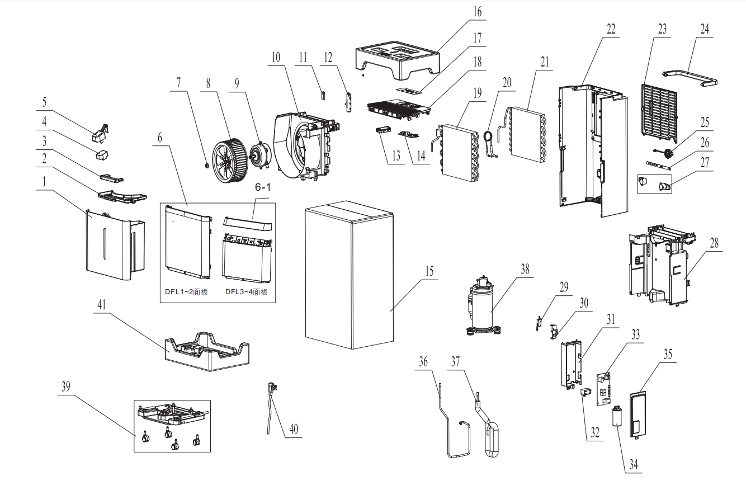
NO. | CODE | CHINESE NAME | ENGLISH NAME
1 | 810703841 | 水箱 | Tank
2 | / | 水箱盖 | Cover of tank
3 | 810703842 | 水箱提手 | Handle of tank
4 | 811317061 | 浮桶泡沫 | Foam of float
5 | 810703884 | 水箱浮桶 | Float
6 | 810703837A | 前面板 | Front panel
6-1 | / | 前面板装饰条 | trim strip
7 | 50612-100011 | 法兰面锁紧螺母 | Nut
8 | 810703945A | 离心风扇 | Centrifugal fan
9 | 810901284 | 离心风扇电机 | Fan motor
10 | 810703940A | 风道组件 | Duct
11 | 810900236A | 湿度传感器 | Humidity sensor
12 | / | UV灯 | UV Lamp
13 | 814101882E | WIFI组件 | WIFI part
14 | 810901408 | 显示电路板 | Display board
15 | 811317464A | 包装箱 | Package carton
16 | 811317059 | 上泡沫垫 | Upper foam
17 | 811318519B | 控制面膜 | Panel sticker
18 | 810703839 | 顶盖 | Top panel
19 | 811205405 | 冷凝器组件 | Condenser
20 | 811205400 | 毛细管组件 | Capillary
21 | 811205402 | 蒸发器组件 | Evaporator
22 | 810703838 | 后面板 | Back panel
23 | 810703844 | 过滤网 | Filter
24 | 810703840 | 提手 | Handle
25 | 814101964 | 水咀密封盖组件 | Cover of drainage hose
26 | 811800040 | 活扣扎带(收纳电源线) | Tie
27 | / | 绕线钩 | Hook of power cable
28 | 810703938 | 接水盘组件 | Tray
29 | 810900307 | 微动开关 | Fixer of micro-switch
30 | 214106114 | 微动开关盒 | Fixer of micro-switch
31 | 810800844 | 电控盒 | Electrical box
32 | 1170100044 | 风扇电容 | Fan motor capacitor
33 | 810901406 | 控制电路板 | Control circuit board
34 | 810900309 | 压机运行电容 | Capacitor of compressor
35 | 810800845 | 电控盒盖 | Electrical box cover
36 | 811205393 | 排气管组件 | Discharge pipe
37 | 811205397 | 回气管组件 | Suction pipe
38 | 811205390 | 压缩机 | Compressor
39 | 810703936A | 底盘组件 | Base
39.1 | 210702984C | 脚轮 | caster
40 | 810901308 | 电源线 | Power cord
41 | 811317060 | 下泡沫垫 | Bottom foam
 | 810901110A |  | Sensor resistance

